상품제안서
우산아트 60 우드 곡자손 우산 | 상품코드: S07900

 |  |  |  |  |  | 02-713-8555 | www.synergygift.co.kr
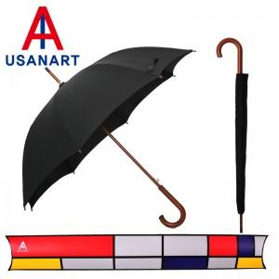

【상세/제작정보】 | 손잡이 인쇄 50개 미만 15,000원 원단인쇄의 경우 100개 기준 300원씩 추가(실크인쇄) 컬러 전사 인쇄 별도 문의

【인쇄/포장옵션】 | 실크 / 포장불가능

【공급단가】 | 수량 | 50~ | 300~ | 1,000~ | 2,000~
*VAT별도 | 단가 | 7,560원 | 7,280원 | 7,000원 | 6,720원

【상품 URL】 | https://www.synergygift.co.kr:443/src/goods_detail.php?gdno=13766

